关系图
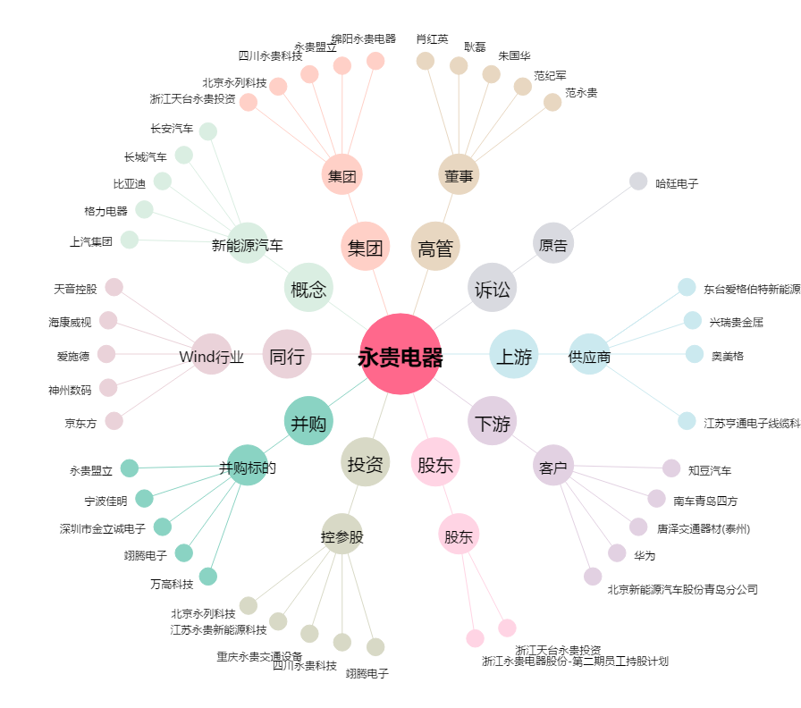
永贵电器[300351.SZ] - 关系概览图

